Цель 6 (Goal 6)
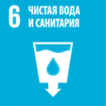
 |  | Цель 6. Обеспечение наличия и рационального использования водных ресурсов и санитарии для всех

6.1.1 | Доля населения, пользующегося услугами водоснабжения, организованного с соблюдением требований безопасности
6.2.1 | Доля населения, использующего a) организованные с соблюдением требований безопасности услуги санитарии и b) включая устройства для мытья рук с мылом и водой
6.3.1 | Доля безопасно очищаемых хозяйственно-бытовых и промышленных сточных вод
6.3.2 | Доля водоемов с хорошим качеством воды
6.4.1 | Динамика изменения эффективности водопользования
6.4.2 | Уровень нагрузки на водные ресурсы: забор пресной воды в процентном отношении к имеющимся запасам пресной воды
6.a.1 | Объем официальной помощи в целях развития, выделенной на водоснабжение и санитарию в рамках координируемой государственной программы расходов

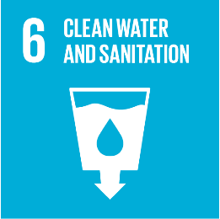
 |  | Goal 6. Ensure availability and sustainable management of water and sanitation for all

6.1.1 | Proportion of population using safely managed drinking water services
6.2.1 | Proportion of population using (a) safely managed sanitation services and (b) a hand-washing facility with soap and water
6.3.1 | Proportion of domestic and industrial wastewater flows safely treated
6.3.2 | Proportion of bodies of water with good ambient water quality
6.4.1 | Change in water-use efficiency over time
6.4.2 | Level of water stress: freshwater withdrawal as a proportion of available freshwater resources
6.a.1 | Amount of water- and sanitation-related official development assistance that is part of a government-coordinated spending plan

